Sheet1
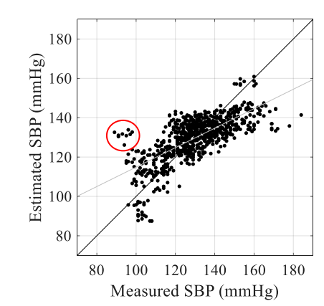
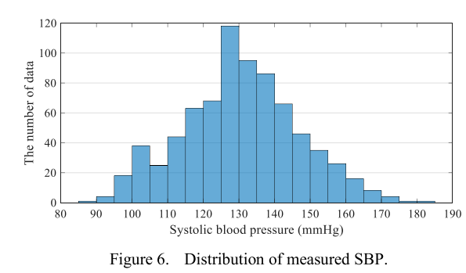
主结果 | 中间层神经元个数h=__ |  |  | 消融实验 |  |  |  | 对比实验
 | MAPE | MAE | RMSE |  | MAPE | MAE | RMSE |  | MAPE | MAE | RMSE
时窗WS=10s |  |  |  | MLP_only |  |  |  | MLP_fts
时窗=20s |  |  |  | LSTM_only |  |  |  | LSTM
时窗=30s |  |  |  | 主模型 |  |  |  | ARMA
 |  |  |  |  |  |  |  | SVM

参数测试 | 时窗=20s
 | MAPE | MAE | RMSE
h=32
h=64
h=128

